phase1优化期间待办内容
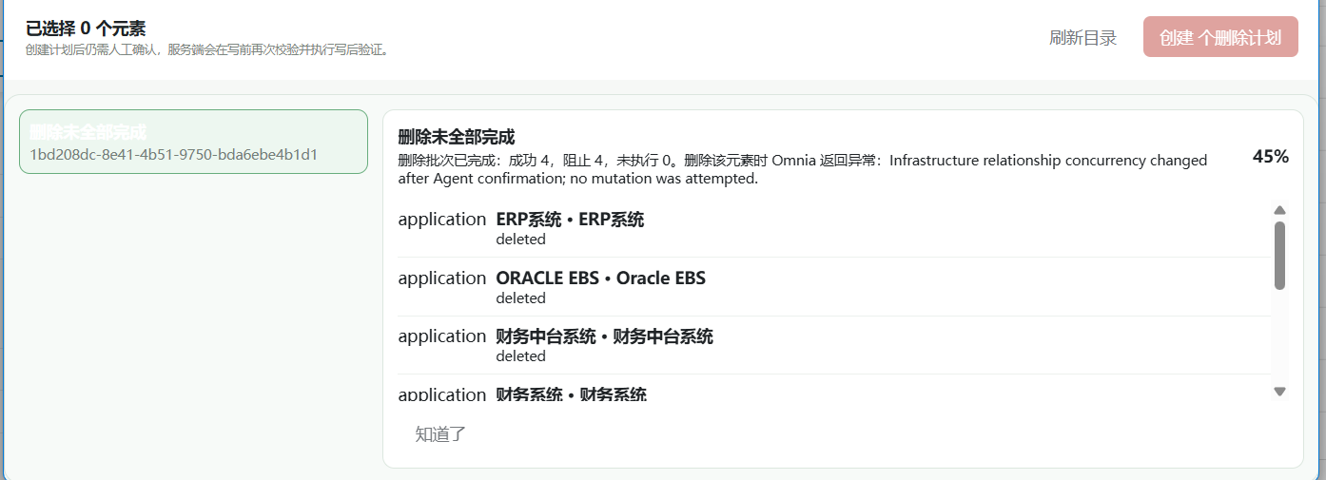
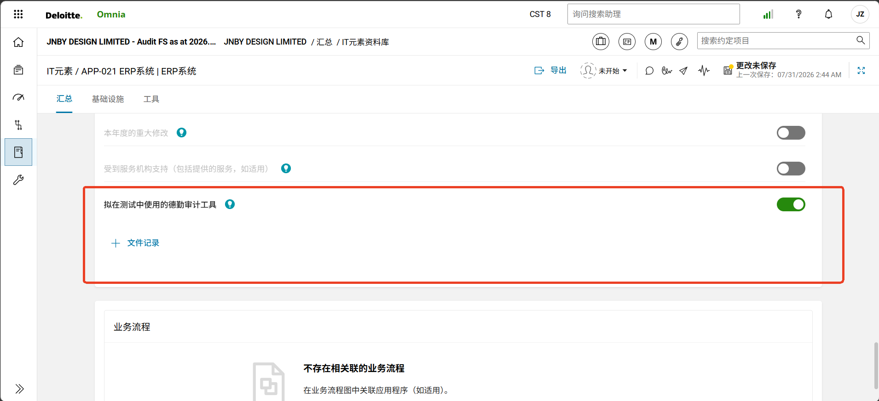
编号 | 分类 | 描述 | 提出人 | 执行人 | 优先级 | 反馈 | 进度
1 | 测试 | 分别测试各项参数导入情况 | Jessica | Jessica | 高 |  | 已完成
3 | 开发 | APP类型里原来是4个，SAP ECC/SAP HANA/ORACLE EBS/GENERIC，现在只剩两个了，我测试了其他的类型，发现建立不成功，需要修复下 | Jessica | Caspian | 高 | 名字叫SAP ECC/SAP S/4 HANA和ORACLE电子商务套件，统计一个SAP ECC需要的时间，分阶段在群里发消息：（0）录制操作；（1）定位问题+开发方案+验证方案；（2）开发；（3）验证；（4）封装
4 | 开发 | OS类型里原来是5个，UNIX/WIN/GENERIC/AD/AS400，现在只剩3个了，我测试了其他的类型，发现建立不成功，需要修复下。话说我要测试AD域咋增 | Jessica | Caspian | 高 | AD选择通用操作系统模板，控制点选择02/05/06/10，AS400不要了
5 | 开发 | TOOL我记得有好几种，只有两种是不是少了点，这个我们后面再看下挑点常用的 | Jessica | Caspian | 高 | 增加代码迁移工具，测05/06/10
9 | 开发 | DCNO相关内容还没创建 | Jessica | Caspian | 高 | 看测试的基础设施关联的系统里最高的RAIT，有higher就是higher，没有就是lower
10 | 开发 | GRA-风险因素评价： （1）IT风险评估：LOWER都选较低风险，HIGHER都选较高风险； （2）RAIT结论的原因没有记录 | Jessica | Caspian | 高
12 | 开发 | 我把数据库名称命名成XXXXX、普通数据库、随便服务器等名称，应该是有问题的，但是没发现，这个要走AI检查 | Jessica | Jessica | 高 | 应该只更新提示词
15 | 开发 | 下面这种咋整： 服务端执行门禁已阻断 当前预览不会触发 Omnia 写入；请先处理服务端返回的阻断原因。 APP SAP ECC“财务系统”没有已验证的 GRA 内容/内部模板契约，当前不会误按 Generic 创建 APP SAP ECC“财务中台系统”没有已验证的 GRA 内容/内部模板契约，当前不会误按 Generic 创建 APP SAP ECC“税务系统”没有已验证的 GRA 内容/内部模板契约，当前不会误按 Generic 创建 APP SAP ECC“仓储系统”没有已验证的 GRA 内容/内部模板契约，当前不会误按 Generic 创建 | Jessica | Caspian | 高 | 同编号03开发项目
17 | 开发 | phase2后回传功能还没实现 | Jessica | Caspian | 极高

